상품제안서
심플 여권 장지갑 | 상품코드: S42137

 |  |  |  |  |  |  | 02-713-8555 | www.synergygift.co.kr
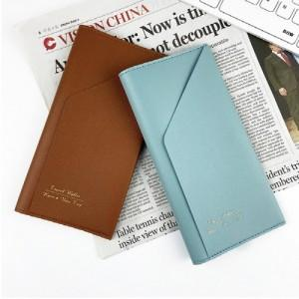 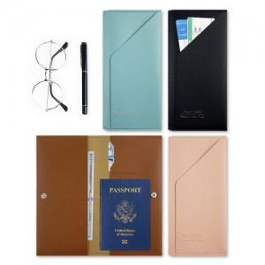

【상세/제작정보】 | <span style="font-size: 14pt;">※ 기본 색상 랜덤출고 됩니다.(지정시 제작일정 변동 있을 수 있습니다)</span>

【인쇄/포장옵션】 | 실크 / OPP(비닐)

【공급단가】 | 수량 | 100~ | 300~ | 500~ | 1,000~ | 3,000~
*VAT별도 | 단가 | 2,140원 | 2,040원 | 1,930원 | 1,800원 | 1,660원

【상품 URL】 | https://www.synergygift.co.kr:443/src/goods_detail.php?gdno=42137

